Baneoversigt
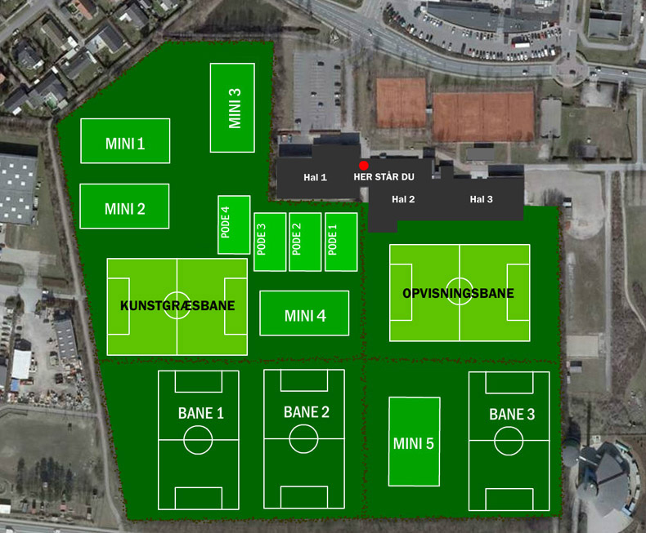

 |  | Pode 3 |  | Mini 3A |  |  | Mini 3B

 |  |  |  |  |  |  |  |  | Trappe opgang
 | Kunst 2 (ny) A |  |  |  | Kunst 2 (ny) C

 |  |  |  |  |  |  |  |  | Hal 1

 |  |  |  |  |  |  |  |  |  |  |  |  | Hal 2 |  |  |  |  | Hal 3

 | Kunst 2 (ny) B |  |  |  | Kunst 2 (ny) D
 |  |  |  |  |  |  |  | 3M
 |  |  |  |  |  |  |  |  |  | Pode 2 |  | Pode 1 |  |  |  |  |  |  |  |  |  | Port/Hal3

 |  |  |  |  |  |  |  |  |  |  |  |  |  |  | Opvisning |  |  |  | Opvisning
 | Kunst 1 A |  |  |  | Kunst 1 C |  |  |  |  |  |  |  |  |  |  | A |  |  |  | C

 |  |  |  |  |  |  |  | Mini 4A |  |  | Mini 4B
 |  |  |  |  |  |  |  |  |  |  |  |  |  |  |  | B |  |  |  | D
 | Kunst 1 B |  |  |  | Kunst 1 D

 |  |  | Bane 1A |  |  | Bane 1B |  | Bane 2A |  |  | Bane 2A |  |  |  |  |  | Bane 3A |  |  |  | Bane 3B

 |  |  |  |  |  |  |  |  |  |  |  |  |  | Mini 5A

 |  |  | Bane 1C |  |  | Bane 1D |  | Bane 2C |  |  | Bane 2D |  |  |  |  |  | Bane 3C |  |  |  | Bane 3D

 |  |  |  |  |  |  |  |  |  |  |  |  |  | Mini 5B

Svenskersten

 |  |  |  |  |  |  |  |  |  |  |  |  |  |  |  |  |  |  | Indgang

